Лист1
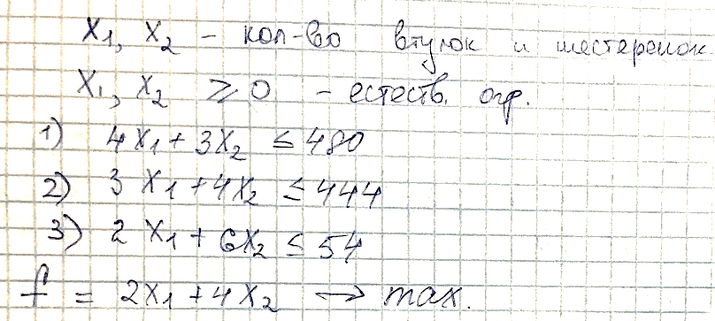
 | стеклоткань | эпоксид | отвердитель | прибыль 1 изд
втулки | 4 | 3 | 2 | 2
шестеренки | 3 | 4 | 6 | 4

x1, x2 - количестыо деталей каждого вида
Максимизация прибыли:
f=2*x1+4*x2

ограничеия | x1 | x2 | выч. Часть | знак | правая часть
 | 27 | 0
f | 2 | 4 | 54
1 | 4 | 3 | 108 | <= | 480
2 | 3 | 4 | 81 | <= | 444
3 | 2 | 6 | 54 | <= | 54

